対応履歴一覧
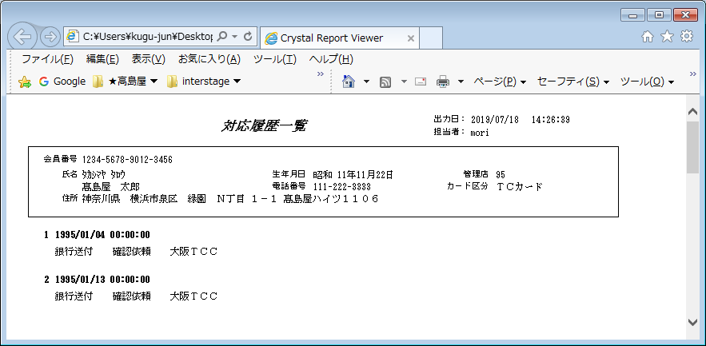
【帳票レイアウト】

提携先売上明細リスト
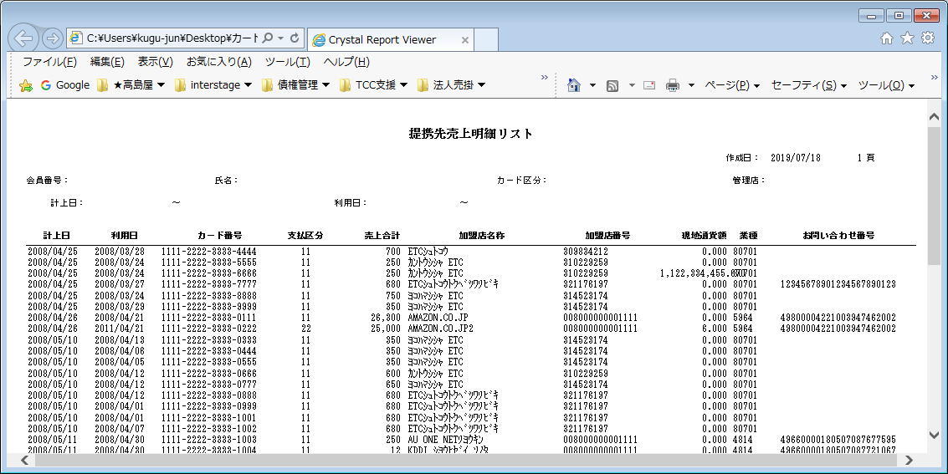
【帳票レイアウト】

